Tangente Kreis-Kreis
Berührpunkt Tangente-Kreis-Kreis

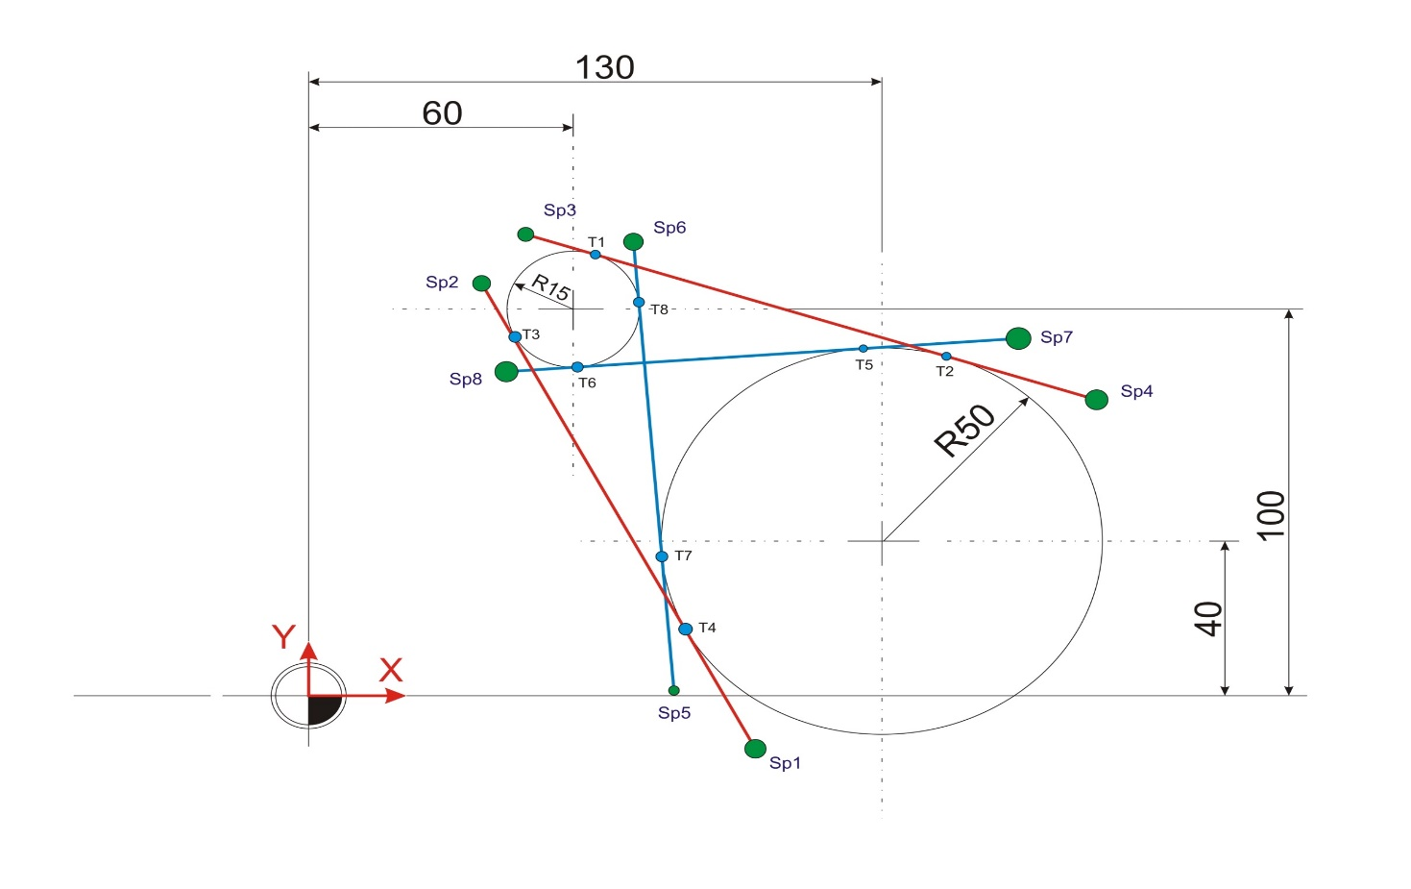
Schritt 0 |  |  |  |  |  | Umrechnung: | Dezimalgrad in Bogenmaß= Wert*PI()/180
Gegeben: |  |  |  |  |  |  | Bogenmaß in Dezimalgrad=Wert*180/PI()
Kreis 1:
Kreismittelpunkt X: | 60 | mm
Kreismittelpunkt Y: | 100 | mm
Radius: | 15 | mm |  |  |  | Berührpunkte | X | Y
 |  |  |  |  |  | T1 | 64.707558764 | 114.24215189
 |  |  |  |  |  | T2 | 145.69186255 | 87.473839637
Kreis 2: |  |  |  |  |  | T3 | 46.645382413 | 93.169612815
Kreismittelpunkt X: | 130 | mm |  |  |  | T4 | 85.484608043 | 17.232042716
Kreismittelpunkt Y: | 40 | mm |  |  |  | T5 | 126.31181794 | 89.863787592
Radius: | 50 | mm |  |  |  | T6 | 61.106454619 | 85.040863722
 |  |  |  |  |  | T7 | 80.158770299 | 36.018565349
 |  |  |  |  |  | T8 | 74.95236891 | 101.1944304

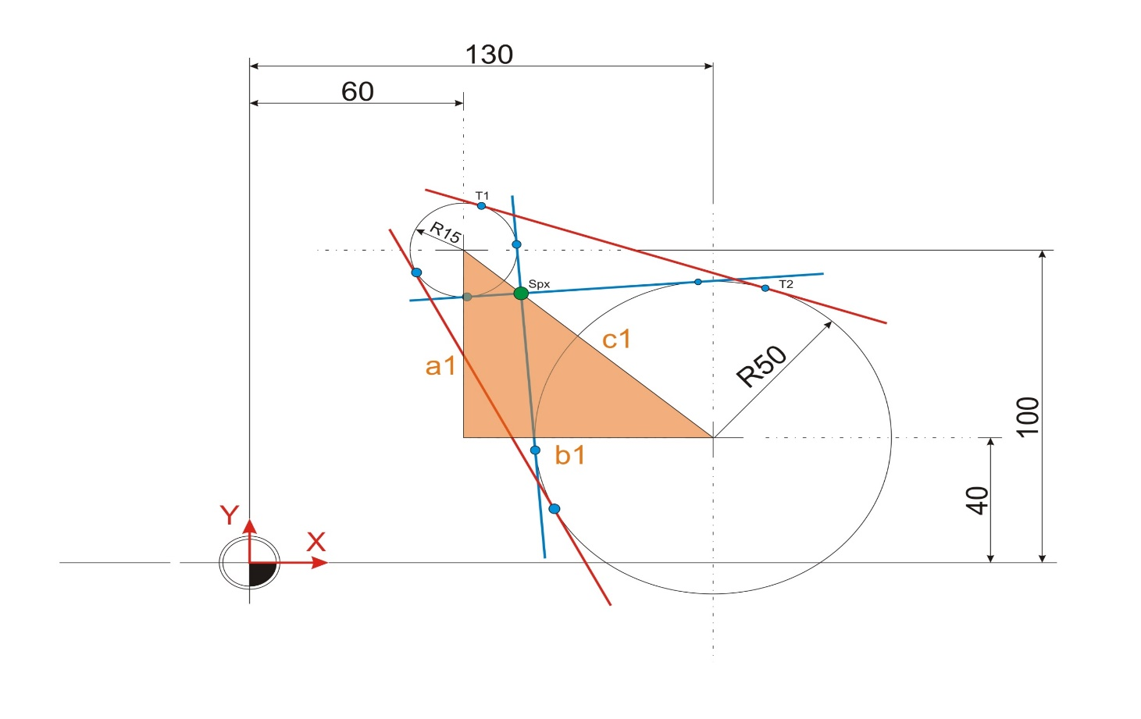
Schritt 1

Gesucht:
Strecke c1: | 92.195444573 | mm

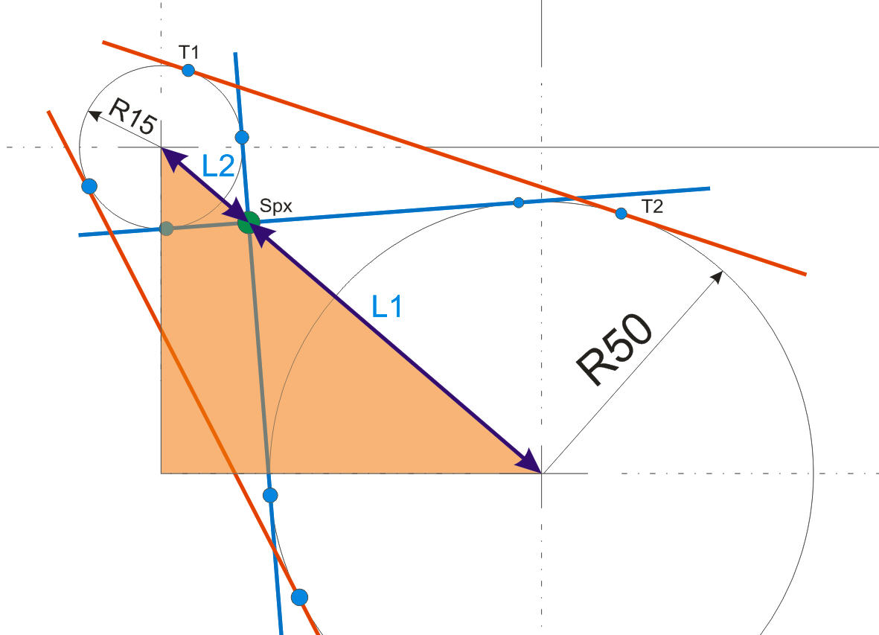
Schritt 2

Gesucht:
Größenverhältnis der Kreise: | 3.3333333333
Kreis 1 hat | 76.923076923 | Prozent Anteil

Dieser Anteil ist auch auf die Strecke c1 umzulegen und aufzuteilen.

Länge L1: | 70.919572748 | mm
Länge L2: | 21.275871825 | mm

Zwischen L1 und L2 befindet sich stets der gesuchte Punkt Spx

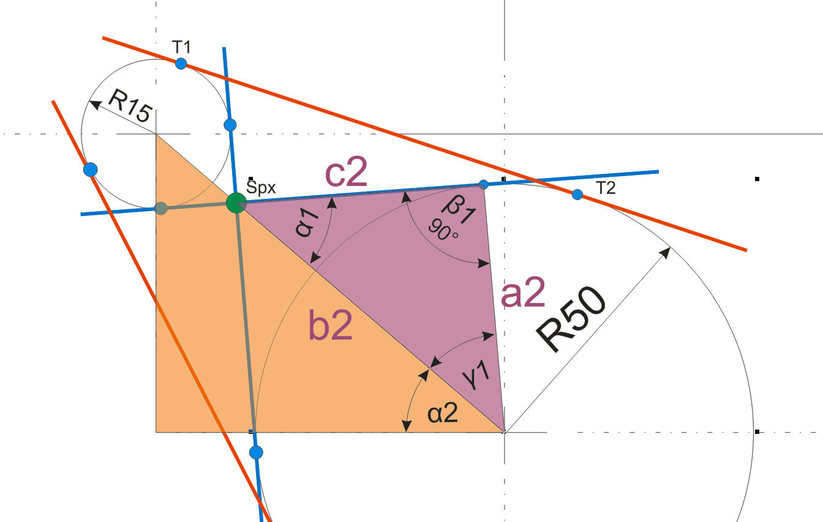
Schritt 3 (Innere Geraden)

Winkelberechnung:
Winkel Alpha 1: | 44.83148203 | Grad
Winkel Gamma 1: | 45.16851797 | Grad
Winkel Alpha 2: | 40.601294645 | Grad

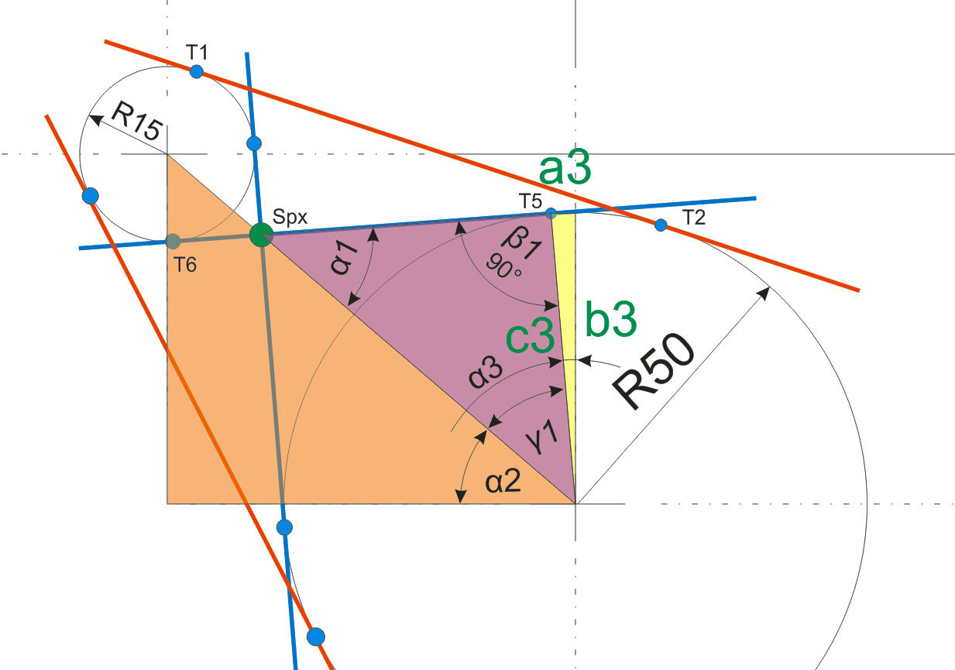
Schritt 4

Winkel Alpha 3: | 4.2301873846 | Grad | (Gilt auch für Punkt T6)
Strecke a3: | 3.6881820636 | mm
Strecke b3: | 49.863787592 | mm

Berührpunkt T5
T5-X: | 126.31181794 | mm
T5-Y: | 89.863787592 | mm

Berührpunkt T6
Strecke a: | 1.1064546191 | mm
Strecke b: | 14.959136278 | mm
T6-X: | 61.106454619 | mm
T6-Y: | 85.040863722 | mm

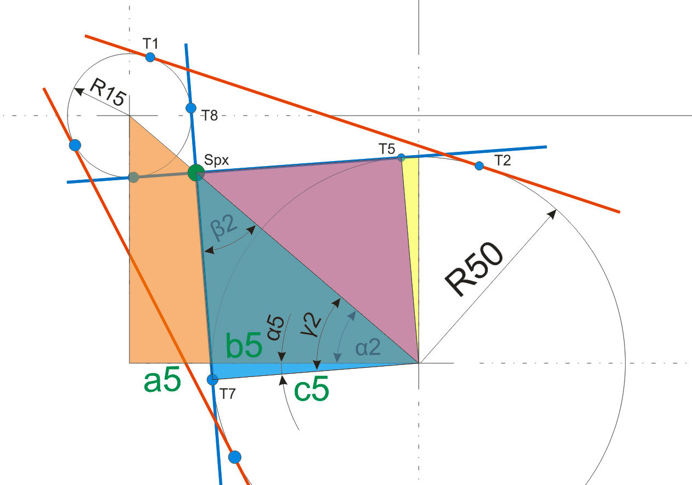
Schritt 5

Winkel Beta 2: | 44.83148203 | Grad
Winkel Gamma 2: | 45.16851797 | Grad
Winkel Alpha 5: | 4.5672233254 | Grad | (Gilt auch für Punkt T8)

Strecke a5: | 3.9814346513 | mm
Strecke b5: | 49.841229701 | mm

Berührpunkt T7
T7-X: | 80.158770299 | mm
T7-Y: | 36.018565349 | mm

Berührpunkt T8
Strecke a: | 1.1944303954 | mm
Strecke b: | 14.95236891 | mm
T8-X: | 74.95236891 | mm
T8-Y: | 101.1944304 | mm

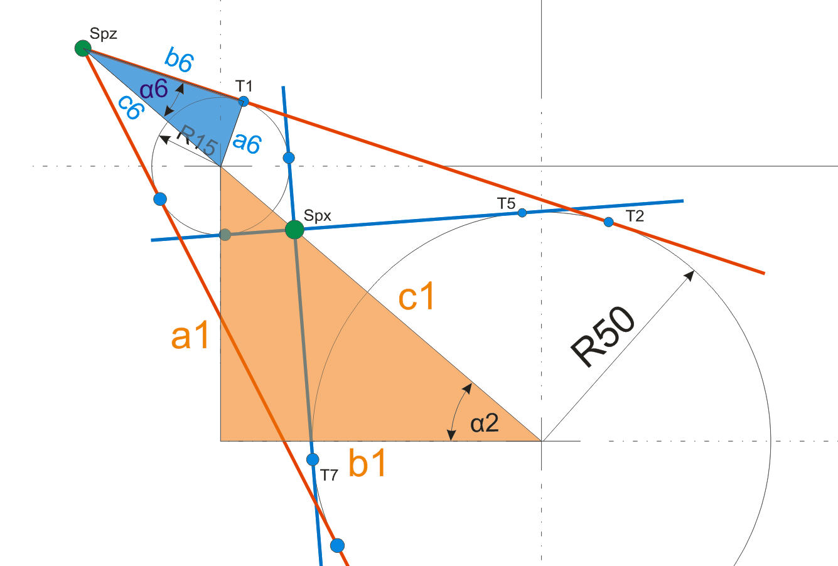
Schritt 6 (äußere Geraden)

Gegeben:
Radiusunterschied: | 35 | mm zwischen Kreis 1 und Kreis2
1 mm Länge entspricht: | 2.6341555592 | mm Änderung im Radius
Strecke c6: | 39.512333388 | mm
Winkel Alpha 6: | 22.310660682 | Grad
Strecke b6: | 36.55440452 | mm

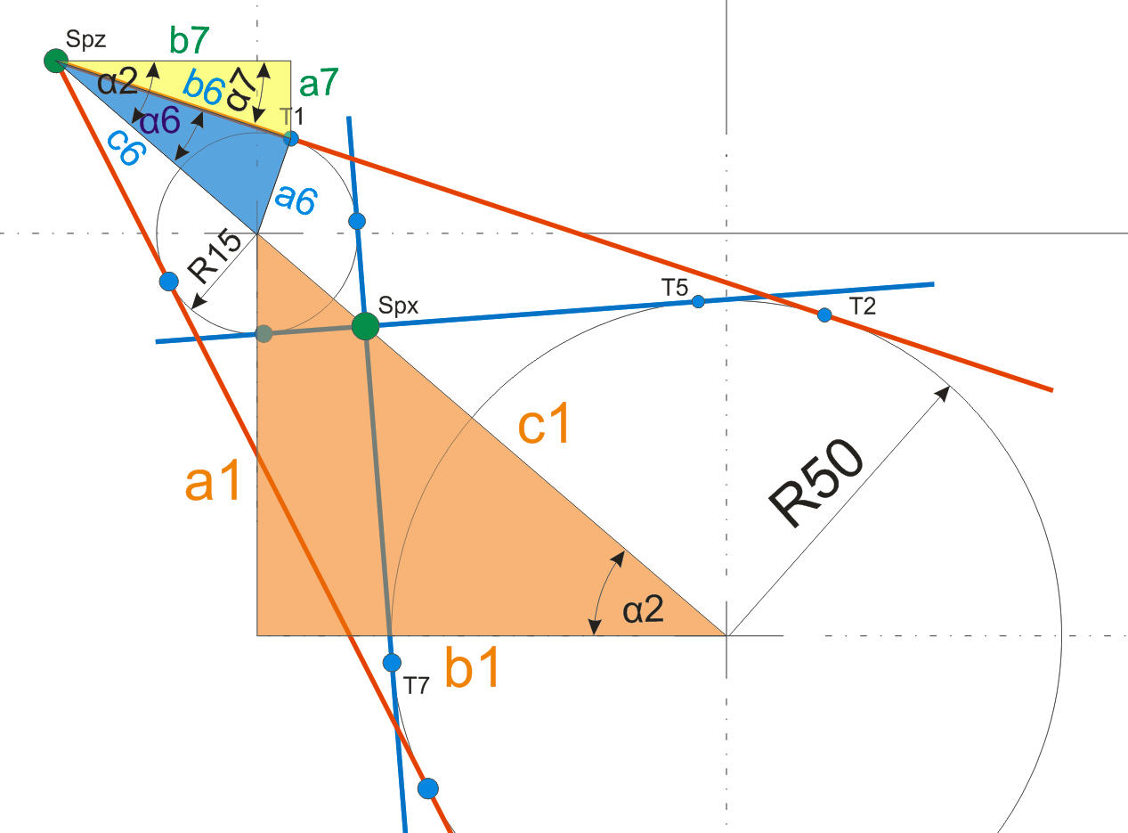
Hier weiter
Schritt 7

Gegeben:
Strecke c7: | 36.55440452 | mm
Winkel Alpha 7: | 18.290633963 | Grad
Strecke a7: | 11.472133823 | mm
Strecke b7: | 34.707558764 | mm

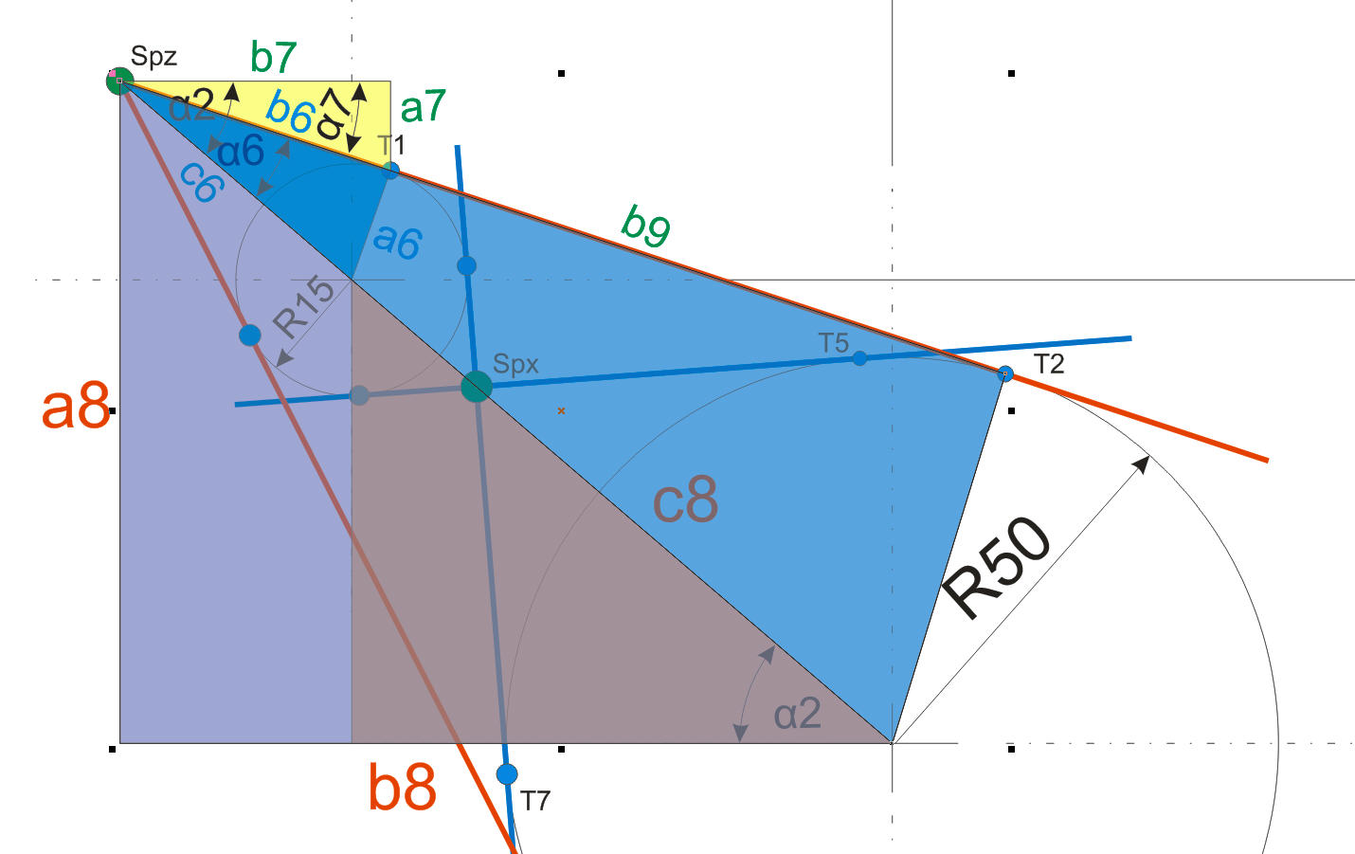
Schritt 8

Gegeben:
Strecke c8: | 131.70777796 | mm
Strecke b8: | 100 | mm
Strecke a8: | 85.714285714 | mm
Hier
Berührpunkt T1
T1-X: | 64.707558764 | mm
T1-Y: | 114.24215189 | mm

Gegeben:
Strecke b9: | 121.84801507 | mm
Strecke b10: | 115.69186255 | mm
Strecke a10: | 38.240446078 | mm

Berührpunkt T2
T2-X: | 145.69186255 | mm | 130 | 100 | 115.69186255
T2-Y: | 87.473839637 | mm | 40 | 85.714285714 | 38.240446078

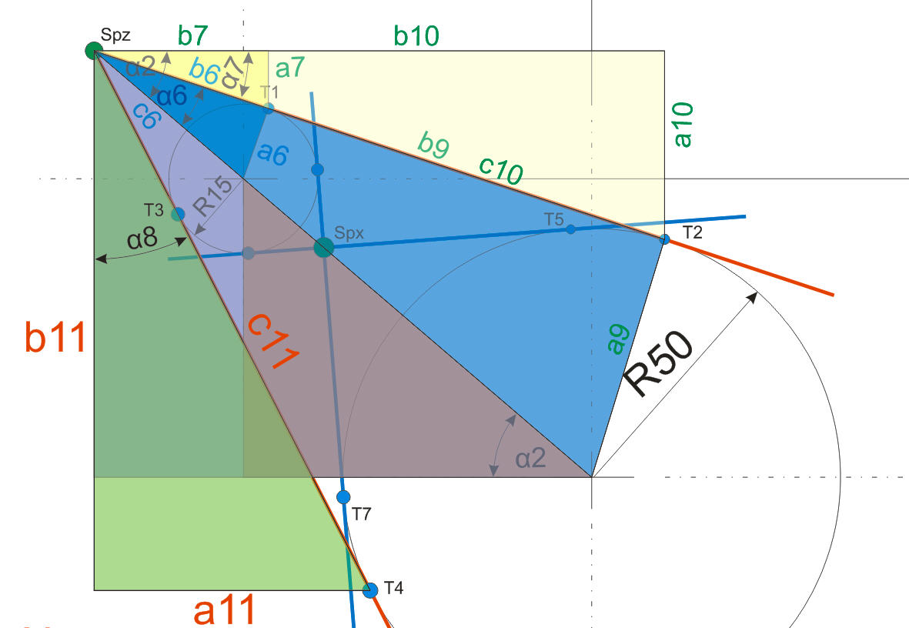

Schritt 9

Gegeben:
Winkel Alpha 8: | 27.088044673 | mm | 40.601294645 | 22.310660682
Strecke b11: | 108.482243 | mm | Hier
Strecke a11: | 55.484608043 | mm

Berührpunkt T4
T4-X: | 85.484608043 | mm
T4-Y: | 17.232042716 | mm

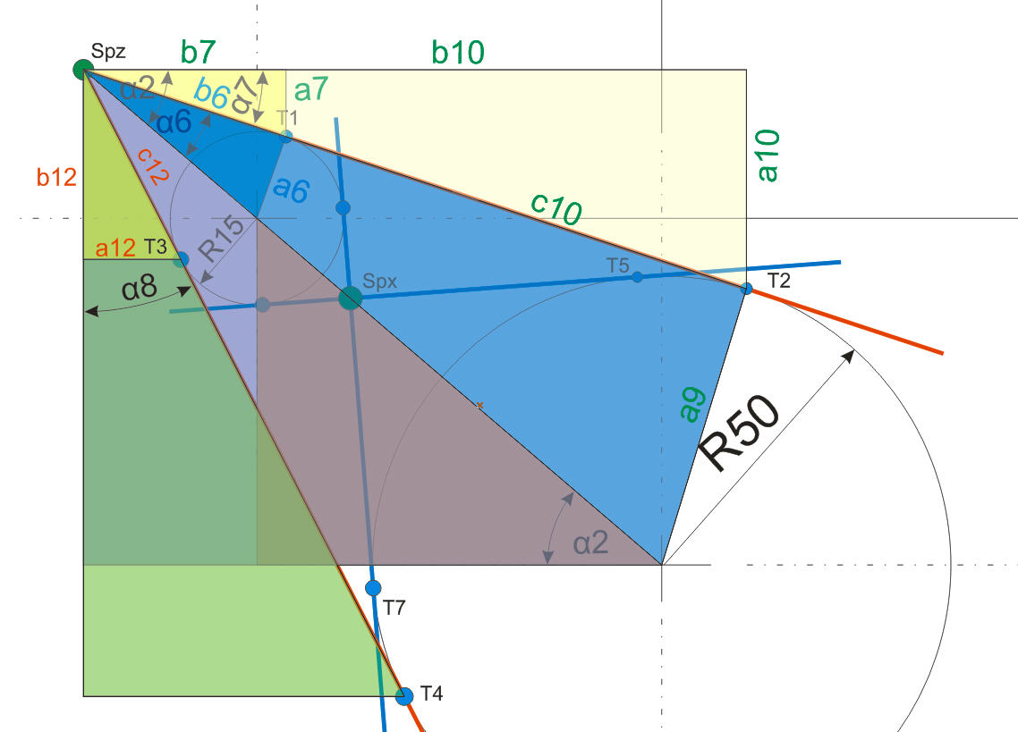

Schritt 10

Gegeben:
Strecke c12 | 36.55440452 | mm
Strecke b12: | 32.544672899 | mm
Strecke a12: | 16.645382413 | mm

Berührpunkt T3
T3-X: | 46.645382413 | mm
T3-Y: | 93.169612815 | mm

Info
Info
© 2015
Welt der Fertigung GmbH & Co. KG


Diese Excel-Tabelle darf nur zu Lehrzwecken genutzt werden.
Für auch wie geartete Schäden aus Ihrer Nutzung wird keine Haftung übernommen.

